关系图
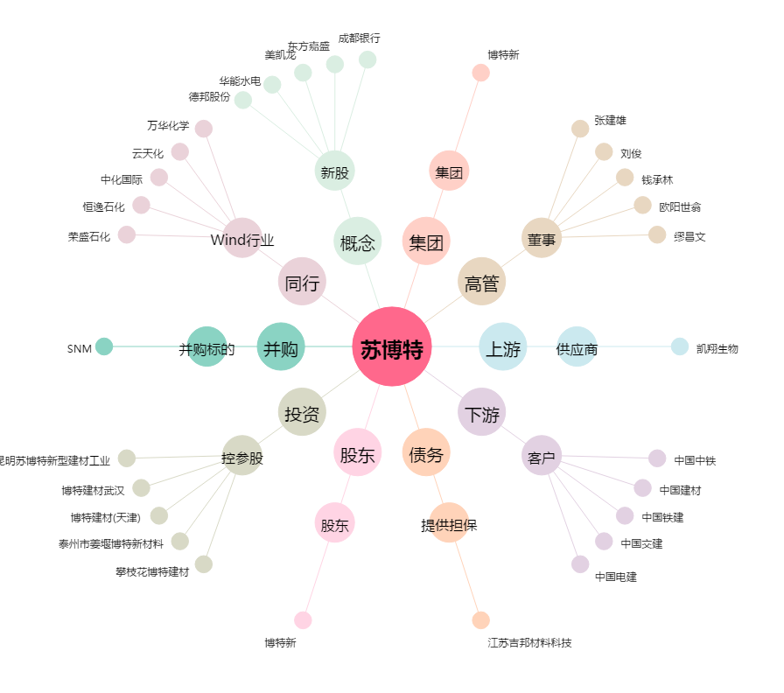
苏博特[603916.SH] - 关系概览图

